表紙・改定履歴
インフラ設計書

© 2020 Sasuke Financial Lab Inc.

変 更 記 録
版数 REV. | 作成更新日 | 変 更 内 容 | 担 当
01 | 2020-09-01 | 初版 | 田村
02 | 2020-09-23 | UIレビュー反映（メットワーク設計、監視設計、負荷分散設計修正） | 田村
03 | 2020-09-28 | UIレビュー対応（バックアップ設計、セキュリティ設計、ビルド設計追記） | 田村
04 | 2020-10-02 | UIレビュー対応（管理者画面のルーティング変更）、サイジング設計追加 | 秋元
05 | 2020-10-06 | ネットワーク図更新、CIDR記載 | 田村
06 | 2020-10-07 | サイジング RDSインスタンタイプを変更 | 田村
07 | 2020-10-26 | ネットワーク図 ドメイン更新 | 田村
08 | 2020-12-04 | フロント構成変更、CRM周りの構成変更、外部ドメイン変更 | 田村

ネットワーク設計
ネットワーク設計

 | ネットワーク構成図(本番環境)

ElastiCache
(セッション情報保持)
ElastiCache
(基盤API情報保持)
SNS
SES
Internet Gateway
bounce
mesasge

VPC 10.131.4.0/23
SSH
Fargate(Webd申込み専用ページ用)
public subnet-a
10.131.4.0/27
[管理者アクセス]
admin.syswebd.life8739.co.jp
http
https
運用担当者
host:moushikomi
はなさく
管理者
private subnet-a
10.131.4.64/27
https
Lambda
Fargate
(バックエンド)Nat
NAT Gateway
Fargate(管理者用)
DB管理用EC2
[エンドユーザー]
www.cm.life8739.co.jp
http(IP制限)
host: admin.xxx
https
https
User
https
WAF
http
SQL
外部システム
(認証、決済代行など)
[エンドユーザー]
www.life8739.co.jp
http
はなさく
WAF
private RDS用subnet-a
10.131.128.x/27
private RDS用subnet-c
10.131.160.x/27
cm.syswebd.life8739.co.jp
http
https
https
ALB
http
ALB
api.dev.webd.aws.life8739.internal
DB同期
外部システム
(基盤API, 横浜DCなど)
http
RDS
RDS
(Read Replica)
http
Transit Gateway
heroku
(リバースプロキシ)
http(IP制限)
SQL

host: admin.xxx
https
https
https
Fargate(管理者用)
public subnet-c
10.131.32.0/27
 |  |  |  |  | herokuを経由するルートはなくなった？？？？
NAT Gateway
Lambda
private subnet-c
10.131.4.96/27
https
https

api.syswebd.life8739.co.jp
http
Fargate
(バックエンド)
host:moushikomi
https
CRM
Fargate(Webd申込み専用ページ用)

 |  |  |  |  |  |  |  |  |  |  |  |  |  |  |  |  |  | ※DB管理用EC2の扱いは検討中。

 | ネットワーク設計

 |  | 環境
 |  |  | 環境名 |  |  |  | 用途
 |  |  | 開発環境 |  |  |  | 開発やテストを行う環境
 |  |  | ステージング環境 |  |  |  | 本番でリリースする前のテストを行う環境で本番環境と同等か近しい環境
 |  |  | 本番環境 |  |  |  | サービス提供を行う環境
 |  |  | ※各環境ごとに固有のAWSリソースを作成する。VPCは各環境ごとに作成する｡

 |  | リソース構成
 |  |  | リソース区分 |  |  | リソース名 |  |  |  |  |  |  | 用途
 |  |  | ネットワーク |  |  | WAF |  |  |  |  |  |  | Webアプリケーションのセキュリティ侵害を検知/防止する
 |  |  | ネットワーク |  |  | Application LoadBalancer |  |  |  |  |  |  | Fargateのロードバランス､パスベースルーティング
 |  |  | ネットワーク |  |  | Route53 |  |  |  |  |  |  | AWSリソースやドメインのレコードを記録する
 |  |  | ネットワーク |  |  | Public Subnet |  |  |  |  |  |  | インターネット接続が可能なサブネット
 |  |  | ネットワーク |  |  | Private Subnet |  |  |  |  |  |  | インターネット接続がないサブネット
 |  |  | ネットワーク |  |  | Internet Gateway |  |  |  |  |  |  | インターネット接続のためのゲートウェイ
 |  |  | ネットワーク |  |  | NAT Gateway |  |  |  |  |  |  | プライベートサブネットからインターネット接続を実現
 |  |  | サーバー |  |  | Fargate(User用) |  |  |  |  |  |  | サービス利用者のWebを提供する
 |  |  | サーバー |  |  | Fargate(管理者用) |  |  |  |  |  |  | サービス管理者のWebを提供する
 |  |  | サーバー |  |  | Fargate(バックエンド) |  |  |  |  |  |  | API疎通やデータベース接続を実施する
 |  |  | サーバー |  |  | Fargate(Webd申込み専用ページ用)
 |  |  | サーバー |  |  | DB管理用EC2 |  |  |  |  |  |  | データベースのメンテナンスを行うインスタンス
 |  |  | サービス |  |  | Simple Email Service |  |  |  |  |  |  | メール送信
 |  |  | サービス |  |  | ElastckCache |  |  |  |  |  |  | インメモリキャッシュ
 |  |  | サービス |  |  | Simple Queue Service |  |  |  |  |  |  | キューイング
 |  |  | データベース |  |  | RDS |  |  |  |  |  |  | 顧客情報を格納するデータベース
 |  |  | データベース |  |  | RDS(Read Repulica) |  |  |  |  |  |  | データベースのレプリカ
 |  |  | データベース |  |  | RDS(Read Repulica) |  |  |  |  |  |  | クロスアカウント先のデータベースのレプリカ

 |  | アドレッシング
 |  |  | アドレス設計は以下とする。
 |  |  | - 本番環境
 |  |  |  | 対象 |  |  |  |  | IP |  |  | 用途
 |  |  |  | VPC |  |  |  |  | 10.131.4.0/23 |  |  | AWSのネットワーク環境
 |  |  |  | Public Subnet-A |  |  |  |  | 10.131.4.0/27 |  |  | 外部接続サブネット
 |  |  |  | Public Subnet-C |  |  |  |  | 10.131.4.32/27 |  |  | 外部接続サブネット
 |  |  |  | Private Subnet-A |  |  |  |  | 10.131.4.64/27 |  |  | Fargateのプライベートサブネット
 |  |  |  | Private Subnet-C |  |  |  |  | 10.131.4.96/27 |  |  | Fargateのプライベートサブネット
 |  |  |  | Private RDS用 Subnet-A |  |  |  |  | 10.131.4.128/27 |  |  | DBのプライベートサブネット
 |  |  |  | Private RDS用 Subnet-C |  |  |  |  | 10.131.4.160/27 |  |  | DBのプライベートサブネット

 |  |  | - ステージング環境
 |  |  |  | 対象 |  |  |  |  | IP |  |  | 用途
 |  |  |  | VPC |  |  |  |  | 10.131.6.0/23 |  |  | AWSのネットワーク環境
 |  |  |  | Public Subnet-A |  |  |  |  | 10.131.6.0/27 |  |  | 外部接続サブネット
 |  |  |  | Public Subnet-C |  |  |  |  | 10.131.6.32/27 |  |  | 外部接続サブネット
 |  |  |  | Private Subnet-A |  |  |  |  | 10.131.6.64/27 |  |  | Fargateのプライベートサブネット
 |  |  |  | Private Subnet-C |  |  |  |  | 10.131.6.96/27 |  |  | Fargateのプライベートサブネット
 |  |  |  | Private RDS用 Subnet-A |  |  |  |  | 10.131.6.128/27 |  |  | DBのプライベートサブネット
 |  |  |  | Private RDS用 Subnet-C |  |  |  |  | 10.131.6.160/27 |  |  | DBのプライベートサブネット

 |  |  | - 開発環境
 |  |  |  | 対象 |  |  |  |  | IP |  |  | 用途
 |  |  |  | VPC |  |  |  |  | 10.131.8.0/23 |  |  | AWSのネットワーク環境
 |  |  |  | Public Subnet-A |  |  |  |  | 10.131.8.0/27 |  |  | 外部接続サブネット
 |  |  |  | Public Subnet-C |  |  |  |  | 10.131.8.32/27 |  |  | 外部接続サブネット
 |  |  |  | Private Subnet-A |  |  |  |  | 10.131.8.64/27 |  |  | Fargateのプライベートサブネット
 |  |  |  | Private Subnet-C |  |  |  |  | 10.131.8.96/27 |  |  | Fargateのプライベートサブネット
 |  |  |  | Private RDS用 Subnet-A |  |  |  |  | 10.131.8.128/27 |  |  | DBのプライベートサブネット
 |  |  |  | Private RDS用 Subnet-C |  |  |  |  | 10.131.8.160/27 |  |  | DBのプライベートサブネット

 |  | 経路(ルーティング)

 |  |  | アクセス経路 |  |  |  |  |  |  | 宛先 |  |  |  |  | ルート1 |  | ルート2
 |  |  | ユーザーアクセス(はなさく本体経由) |  |  |  |  |  |  | www.life8739.co.jp/direct/* |  |  |  |  | ALB for Front |  | Fargate(User用)
 |  |  | ユーザーアクセス(ユーザー直) |  |  |  |  |  |  | www.cm..life.8739.co.jp/* |  |  |  |  | ALB for Front |  | Fargate(User用)
 |  |  | 管理者アクセス |  |  |  |  |  |  | www.life8739.co.jp/direct/admin/* |  |  |  |  | ALB for Front |  | Fargate(管理者用)
 |  |  | CRMからのアクセス |  |  |  |  |  |  | Sasuke対応外 |  |  |  |  | ALB for Backend |  | Fargate(Backend用)

 |  |  | バックエンドアクセス先 |  |  |  |  | アクセス元 |  |  | ルート1 |  |  | ルート2 |  | ルート3
 |  |  | RDS(Aurora MySQL) |  |  |  |  | Fargate(バックエンド) |  |  | RDS(Aurora MySQL)
 |  |  | Simple Email Service |  |  |  |  | Fargate(バックエンド) |  |  | Simple Email Service
 |  |  | 認証、決済代行システム |  |  |  |  | Fargate(バックエンド) |  |  | NAT Gateway |  |  | 認証、決済代行システム
 |  |  | 基盤API, 横浜DC |  |  |  |  | Fargate(バックエンド) |  |  | NAT Gateway |  |  | 基盤API, 横浜DC

 |  |  | RDS運用のアクセス先 |  |  |  |  | アクセス元 |  |  | ルート1 |  |  | ルート2 |  | ルート3
 |  |  | RDS |  |  |  |  | DB管理用EC2 |  |  | RDS

監視設計
監視方式設計

 | 監視設計

 |  | 概要
 |  |  | システム運用に伴う監視について、方針、監視方法、アラートについて記述する。

 |  | 方針
 |  |  | - 24H/365D の稼働を想定する。
 |  |  | - 監視は当該システムを利用するユーザのサイト利用を損なう兆候を検知することを目的とする。

使用するAWS Service郡
WAF
CloudWatch
ECS
 |  | 使用する AWS サービス
 |  |  | - 外形監視
 |  |  |  | - CloudWatch Synthetics
 |  |  | - 症状監視
EC2
Logs
 |  |  |  | - CloudWatch logs
ALB
 |  |  |  | - CloudWatch Metrics
Alarm
SNS
Email
 |  |  |  | - Container Insights
 |  |  | - アラート
RDS
 |  |  |  | - CloudWatch Alarm
Metrics

外形監視

CloudWatch Synthetics
Kinesis
S3

 |  |  |  | 外形監視( CloudWatch Synthetics）について
 |  |  |  |  | AWS外部(インターネット経由)で、URLを監視するサービス。
 |  |  |  |  | 監視対象のURLは下記を想定している。
 |  |  |  |  |  | www.life8739.co.jp/direct/admin/*
 |  |  |  |  |  | www.life8739.co.jp/direct/*
 |  |  |  |  |  | www3.life8739.co.jp/*

 |  | 保存期間
 |  |  | - 監査対象となるログは S3 Glacier に移して永年保存(保存コスト: 1 か月あたり 0.004 USD/GB )する。
 |  |  | - CloudWatch Metrics の保存期間は 15 ヶ月(AWS デフォルト)とする。
 |  |  | - CloudWatch Logs の保存期間は 12 ヶ月とする。

 |  | リソース監視
 |  |  | - AWS のリソースの監視は、CloudWatch Metrics を使用する。
 |  |  | - ECS の Metrics は、Container Insights で生成する。

 |  | 監視対象(アラート)
 |  |  | 監視対象は以下とする。
 |  |  |  | 監視対象 |  |  | 監視サービス | 監視方法 | 頻度 | 閾値 | 備考(監視の意味合い、目的)
 |  |  |  | URL 死活監視 |  |  | CloudWatch Alarm | CloudWatch Synthetics | 5min | 0/1 | Webサービスがダウンしている(外形監視)。アラート時は、ユーザがWebページ表示不可の状況。
 |  |  |  | アプリケーションエラー (Frontend) |  |  |  | CloudWatch logs | 5min | 5 count | アプリケーション(Frontend)のロガーでErrorレベル以上が発生。アラート時はサービスが機能していない可能性がある。
 |  |  |  | アプリケーションレイテンシ |  |  |  | CloudWatch Synthetics | - | None (※) | レイテンシを外形監視。アラート時は、Webページの表示に遅延が発生している。
 |  |  |  | 5XX 系エラー (Frontend) |  |  |  | CloudWatch logs | 5min | 5 count | アプリケーション(Frontend)で5XX系エラーが発生。Backendが正常でもFronend起因(処理バグ、外部APIの応答など)で5XX系エラーが発生する場合がある。アラート時はサービスが機能していない可能性がある。
 |  |  |  | アプリケーションエラー(Backend) |  |  |  | CloudWatch logs | 5min | 5 count | アプリケーション(Frontend)のロガーでErrorレベル以上が発生。アラート時はサービスが機能していない可能性がある。
 |  |  |  | 5XX 系エラー (Backend) |  |  |  | CloudWatch logs | 5min | 5 count | アプリケーション(Backend)で5XX系エラーが発生。アラート時はサービスが機能していない可能性がある。
 |  |  |  | ECS エラー |  |  |  | Container Insight | 5min | 1 count | ECSクラスタやサービスでエラーが出ている。アラート時はサービスが機能していない可能性がある。
 |  |  |  | WAF 異常検知 |  |  |  | CloudWatch Metrics | 5min | 1 count | WAFで異常検知。アラート時は攻撃を受けている可能性がある。

 |  |  |  | 頻度や閾値は一般的な値を採用しています。監視対象、頻度、閾値等は運用時に適正値に変更されていくことを前提としています。
 |  |  |  | (※) 初回は設定なし、システム構築後に適正値を設定

負荷分散設計
負荷分散設計

 | 負荷分散設計

 |  | フロントエンド/バックエンド
 |  |  | ALBと複数のコンテナからなるECSクラスターの構成で負荷分散を実現する。
 |  |  | コンテナはECSのタスクで管理され、タスクの最小数、必要数、最大数が設定でき、オートスケーリングに対応している。
 |  |  | スケールイン/アウトの条件は、スケーリングポリシーで設定できる。

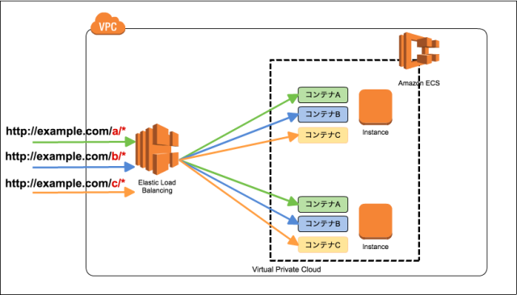

 |  | パフォーマンステスト
 |  |  | パフォーマンステスト時に、スケールイン/アウトされることを確認する。
 |  |  | テスト時はスケールイン/アウトが発生しやすいように、ECSタスクのCPU、メモリ、スケーリングポリシーを調整する。

ビルド設計
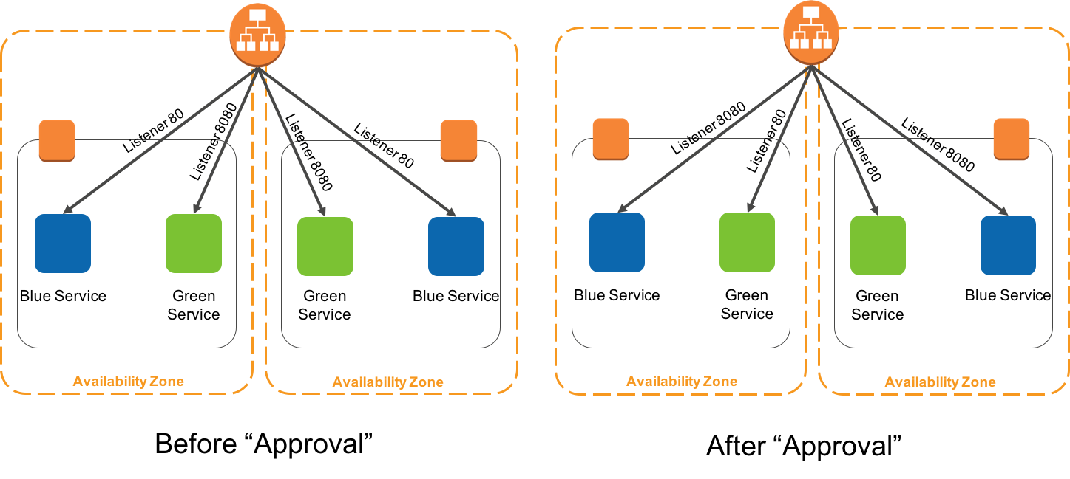
ビルド設計

 | 概要
 |  | アプリケーションのビルド設計を記述する｡
 |  | 対象となるリソースは以下の通り
 |  |  | ･Fargate(管理者用)
 |  |  | ･Fargate(User用)
 |  |  | ･Fargate(バックエンド)

 |  | アプリケーションのデプロイには以下のAWSサービスを使用する。
 |  |  | AWSサービス |  |  | サービス内容
 |  |  | CodeCommit |  |  | Girリポジトリ
 |  |  | CodeBuild |  |  | Dockerのビルドを実行
 |  |  | CodeDeploy |  |  | DockerイメージをECSタスクにセット
 |  |  | ECR |  |  | Dockerイメージを保存するコンテナレジストリ
 |  |  | CodePipeline |  |  | CI/CD(CodeCommti,CodeBuild, CodeDeploy)の工程管理
 |  |  | SNS |  |  | CodePipelineの実行結果の通知先を管理
 |  |  | Chatbot |  |  | CodePipelineの実行結果の通知方法を管理

 | ビルド/デプロイ方式概略図

CodePipeline
SNS
Chatbot
CodeCommit
CodeBuild
CodeDeploy
slack
Push

開発者
メールなど
docker build
deploy

ECR
Fargate

 | ソースコードの保存
 |  | GitリポジトリはCodeCommitを使用する。
 |  | リポジトリは各AWSアカウント共通のリポジトリを利用し､ブランチ毎に､対応するAWSアカウント(本番､ステージング､開発)にデプロイする｡
 |  | ブランチ毎にGitのプッシュやマージの制限を設定する｡
 |  | 異なるAWSアカウントからのCodeCommitアクセスは､クロスアカウントアクセスを利用する｡

 |  | 対象となるアプリケーションは以下を想定している。
 |  |  | CodeCommitの保存対象
 |  |  | Fargate(管理者用)
 |  |  | Fargate(User用)
 |  |  | Fargate(バックエンド)

 | アプリケーションデプロイ
 |  | デプロイ方法
 |  |  | CodeDeploy､FargateやALBの連携が可能なAWSマネージドのブルーグリーンデプロイ方式を利用する｡
 |  |  | ALBのロードバランサー機能を利用し､トラフィックを旧Fargateタスクから新Fargateタスクに切り替えることによってデプロイを行う｡
 |  |  | ※既存のFargateタスクをブルーグループ､新規デプロイのFargateタスクをグリーングループとする｡

 |  |  | 1. 新規でデプロイするアプリケーションを既存とは別のタスクとしてデプロイする｡
 |  |  | 2. 新規でデプロイしたグリーングループタスクの動作確認を行う｡ ※動作確認はALB宛のメンテナンス用ポートにアクセスして行う｡
 |  |  | タスクグループ |  | Fargateタスクポート |  | トラフィック
 |  |  | ブルー |  | サービス提供用ポート |  | 100%
 |  |  | グリーン |  | メンテナンス用ポート |  | 0%

 |  |  | 3. 動作確認が完了したらトラフィックをグリーングループに切り替える｡
 |  |  |  | 新規コネクションはグリーングループに接続され､ブルーグループはドレイニング状態となり､既存コネクションのみ残される｡
 |  |  | タスクグループ |  | Fargateタスクポート |  | トラフィック
 |  |  | ブルー |  | メンテナンス用ポート |  | 0%
 |  |  | グリーン |  | サービス提供用ポート |  | 100%

 |  |  | 障害発生時の切り戻し: トラフィックとサービス提供ポートの切り替えにより､初期の状態に切り戻す｡
 |  |  | タスクグループ |  | Fargateタスクポート |  | トラフィック
 |  |  | ブルー |  | サービス提供用ポート |  | 100%
 |  |  | グリーン |  | メンテナンス用ポート |  | 0%

